Sheet1
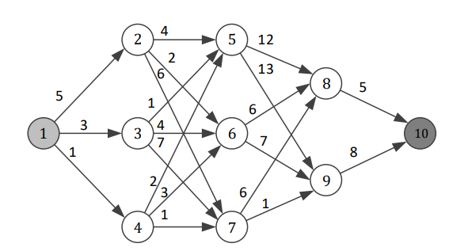
 | 12 | 13 | 14 | 25 | 26 | 27 | 35 | 36 | 37 | 45 | 46 | 47 | 58 | 59 | 68 | 69 | 78 | 79 | 810 | 910 | u
1 | 1 | 1 | 1 |  |  |  |  |  |  |  |  |  |  |  |  |  |  |  |  |  |  | 0 | = | 1 |  | f1 |  | caminho
2 | -1 |  |  | 1 | 1 | 1 |  |  |  |  |  |  |  |  |  |  |  |  |  |  |  | 0 | = | 0 |  | max | 30 | 1-2-5-9-10
3 |  | -1 |  |  |  |  | 1 | 1 | 1 |  |  |  |  |  |  |  |  |  |  |  |  | 0 | = | 0 |  | min | 11 | 1-4-7-8-10
4 |  |  | -1 |  |  |  |  |  |  | 1 | 1 | 1 |  |  |  |  |  |  |  |  |  | 0 | = | 0
5 |  |  |  | -1 |  |  | -1 |  |  | -1 |  |  | 1 | 1 |  |  |  |  |  |  |  | 0 | = | 0 |  |  |  | incremento | otimizações | lambda1 | lambda2
6 |  |  |  |  | -1 |  |  | -1 |  |  | -1 |  |  |  | 1 | 1 |  |  |  |  |  | 0 | = | 0 |  |  |  | 0.33333333333 | 1 | 0.33333333333 | 0.66666666667
7 |  |  |  |  |  | -1 |  |  | -1 |  |  | -1 |  |  |  |  | 1 | 1 |  |  |  | 0 | = | 0 |  |  |  |  | 2 | 0.33333333333 | 0.66666666667
8 |  |  |  |  |  |  |  |  |  |  |  |  | -1 |  | -1 |  | -1 |  | 1 |  |  | 0 | = | 0 |  |  |  |  | 3 | 0.33333333333 | 0.66666666667
9 |  |  |  |  |  |  |  |  |  |  |  |  |  | -1 |  | -1 |  | -1 |  | 1 |  | 0 | = | 0 |  |  |  |  | 4 | 0.33333333333 | 0.66666666667
10 |  |  |  |  |  |  |  |  |  |  |  |  |  |  |  |  |  |  | -1 | -1 |  | 0 | = | -1
12 | 5 |  |  |  |  |  |  |  |  |  |  |  |  |  |  |  |  |  |  |  |  | 0 | <= | 0
13 |  | 3 |  |  |  |  |  |  |  |  |  |  |  |  |  |  |  |  |  |  |  | 0 | <= | 0
14 |  |  | 1 |  |  |  |  |  |  |  |  |  |  |  |  |  |  |  |  |  |  | 0 | <= | 0
25 |  |  |  | 4 |  |  |  |  |  |  |  |  |  |  |  |  |  |  |  |  |  | 0 | <= | 0
26 |  |  |  |  | 2 |  |  |  |  |  |  |  |  |  |  |  |  |  |  |  |  | 0 | <= | 0
27 |  |  |  |  |  | 6 |  |  |  |  |  |  |  |  |  |  |  |  |  |  |  | 0 | <= | 0
35 |  |  |  |  |  |  | 1 |  |  |  |  |  |  |  |  |  |  |  |  |  |  | 0 | <= | 0
36 |  |  |  |  |  |  |  | 4 |  |  |  |  |  |  |  |  |  |  |  |  |  | 0 | <= | 0
37 |  |  |  |  |  |  |  |  | 7 |  |  |  |  |  |  |  |  |  |  |  |  | 0 | <= | 0
45 |  |  |  |  |  |  |  |  |  | 2 |  |  |  |  |  |  |  |  |  |  |  | 0 | <= | 0
46 |  |  |  |  |  |  |  |  |  |  | 3 |  |  |  |  |  |  |  |  |  |  | 0 | <= | 0
47 |  |  |  |  |  |  |  |  |  |  |  | 1 |  |  |  |  |  |  |  |  |  | 0 | <= | 0
58 |  |  |  |  |  |  |  |  |  |  |  |  | 12 |  |  |  |  |  |  |  |  | 0 | <= | 0
59 |  |  |  |  |  |  |  |  |  |  |  |  |  | 13 |  |  |  |  |  |  |  | 0 | <= | 0
68 |  |  |  |  |  |  |  |  |  |  |  |  |  |  | 6 |  |  |  |  |  |  | 0 | <= | 0
69 |  |  |  |  |  |  |  |  |  |  |  |  |  |  |  | 7 |  |  |  |  |  | 0 | <= | 0
78 |  |  |  |  |  |  |  |  |  |  |  |  |  |  |  |  | 6 |  |  |  |  | 0 | <= | 0
79 |  |  |  |  |  |  |  |  |  |  |  |  |  |  |  |  |  | 1 |  |  |  | 0 | <= | 0
810 |  |  |  |  |  |  |  |  |  |  |  |  |  |  |  |  |  |  | 5 |  |  | 0 | <= | 0
910 |  |  |  |  |  |  |  |  |  |  |  |  |  |  |  |  |  |  |  | 8 |  | 0 | <= | 0

xij | 0 | 0 | 0 | 0 | 0 | 0 | 0 | 0 | 0 | 0 | 0 | 0 | 0 | 0 | 0 | 0 | 0 | 0 | 0 | 0 | 0 |  | f1 | f2 | z
cij | 5 | 3 | 1 | 4 | 2 | 6 | 1 | 4 | 7 | 2 | 3 | 1 | 12 | 13 | 6 | 7 | 6 | 1 | 5 | 8 |  |  | 0 | 0 | 0
cij |  |  |  |  |  |  |  |  |  |  |  |  |  |  |  |  |  |  |  |  | 1

